Chi tiết địa chất
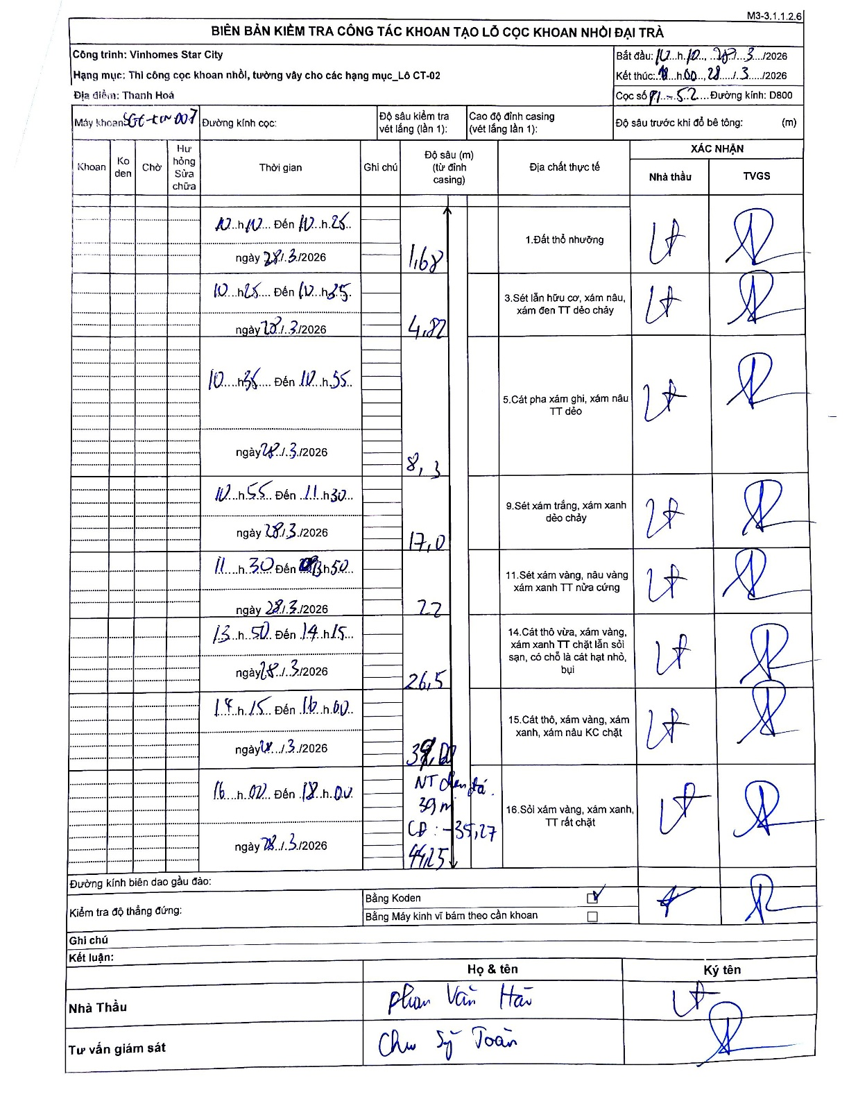
Dự án | Star City Thanh Hóa
Hạng mục | Thi công cọc khoan nhồi, tường vây cho các hạng mục_Lô CT-02
Tên bộ phận | Thi công cọc khoan nhồi, tường vây cho các hạng mục_Lô CT-02
Số hiệu cọc | P1-52
Tên Máy khoan | SGC-KCN0007
Đường kính | D800
Bắt đầu thi công | 10:10 28/03/2026
Kết thúc thi công | 18:00 28/03/2026

Địa chất TT | Đường kính | Mô tả lớp thiết kế | Từ (h) | Đến (h) | Cao độ từ | Cao độ đến | T.Gian (h) | Dài (m) | V (m/h) | Ghi chú
Đất thổ nhưỡng | D800 | Đất thổ nhưỡng | 10:10 28/03/2026 | 10:25 28/03/2026 | 0 | -1.68 | 0.25 | 1.68 | 6.72
2 | D800 | Sét lẫn hữu cơ, xám nâu, xám đen TT dẻo chảy | 10:25 28/03/2026 | 12:35 28/03/2026 | -1.68 | -4.82 | 2.17 | 3.14 | 1.45
3 | D800 | Cát pha xám ghi, xám nâu TT dẻo | 10:35 28/03/2026 | 12:55 28/03/2026 | -4.82 | -8.3 | 2.33 | 3.48 | 1.49
4 | D800 | Sét xám trắng, xám xanh dẻo chảy | 10:55 28/03/2026 | 11:30 28/03/2026 | -8.3 | -17 | 0.58 | 8.7 | 14.91
5 | D800 | Sét xám vàng, nâu vàng xám xanh TT nửa cứng | 11:30 28/03/2026 | 13:50 28/03/2026 | -17 | -22 | 2.33 | 5 | 2.14
6 | D800 | Cát thô vừa, xám vàng, xám xanh TT chặt lẫn sỏi sạn, có chỗ là cát hạt nhỏ, bụi | 13:50 28/03/2026 | 14:15 28/03/2026 | -22 | -26.5 | 0.42 | 4.5 | 10.8
7 | D800 | Cát thô, xám vàng, xám xanh, xám nâu KC chặt | 14:15 28/03/2026 | 16:00 28/03/2026 | -26.5 | -39 | 1.75 | 12.5 | 7.14
8 | D800 | Sỏi xám vàng, xám xanh, TT rất chặt | 16:00 28/03/2026 | 18:00 28/03/2026 | -39 | -44.25 | 2 | 5.25 | 2.63

ẢNH BIÊN BẢN GỐC

